关系图
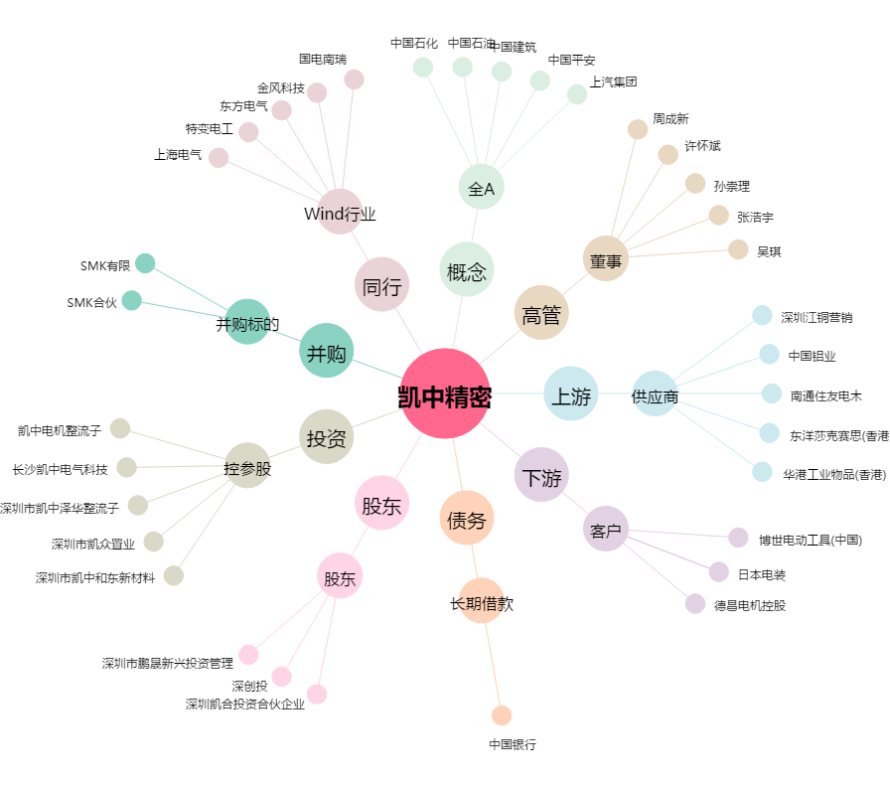
凯中精密[002823.SZ] - 关系概览图

